Infos sur la base
Données Internes | Données concernant la gestion des réponses obtenues | données concernant les milieux qui reçoivent des étudiants | Données concernant les administrations | Données concernant le profil des milieux | données concernant la préparation des moniteurs à recevoir des étudiants | données concernent les tuteurs du département | Données concernant le déroulement des stages

Infos sur le no du milieu
la lettre "m" précède le numéro afin de permettre la mise en ordre adéquate
l'extension .00 ne constitue pas un milieu de stage. Il réfère au centre responsable d'un regroupement de milieux. Les données sont surlignées en rose pour les mettre en évidence
Le nombre 999 réfère à un milieu qui est prêté au collège

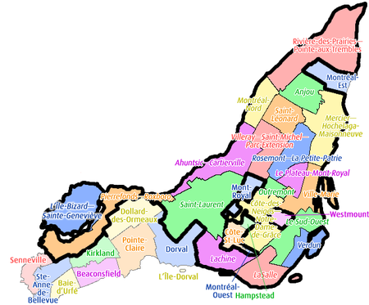
Infos sur les régions administratives
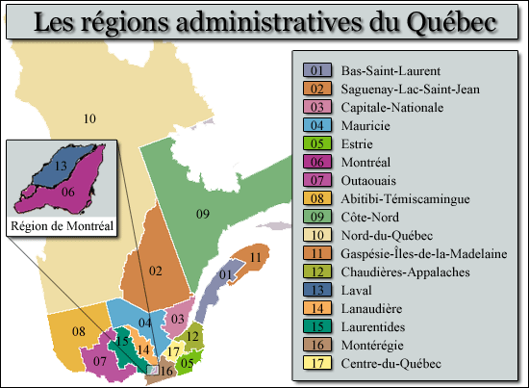 Les données inscrites pour les régions réfèrent au découpage utilisé par le gouvernement du Québec. Voir la carte géographique suivante: | 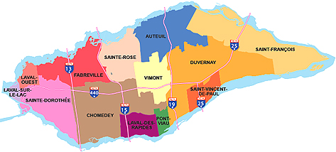 Les codes de couleur dans la colone des réponses réfèrent aux mêmes que celles des onglets du cartable de gestion des réponses. Les cases blanches indiquent que les milieux en question n'ont pas répondu à nos invitations ou nos appels téléphoniques

Infos sur les types de lettres
M1 - public: département (moniteur ou chef) s'occupe des demandes
M2 - public: département (moniteur ou chef) s'occupe des demandes mais doit être validé par un centre administratif
M3 - public: demandes doivent passer exclusivement par une coordination de stages ou un centre administratif
M4 - privé: moniteur s'occupe des demandes
M5 - privé: moniteur peut recevoir des demandes, mais la direction doit les recevoir aussi et elle doit valider les offres
M6 - privé: demandes doivent exclusivement passer par l'administration
C1 - public: département (moniteur ou chef) reçoit lettre confirmation et toute la paperasse (plan cours, formulaire éval, frais aff, ass, contrats)
C2 - public: département reçoit seulement lettre de confirmation avec formulaire éval et plan de cours (C3 aura le reste)
C3 - public: Centre administratif reçoit lettre confirmation avec frais aff, ass, contrats
C4 - privé: moniteur ou chef reçoit lettre confirmation et toute la paperasse (plan cours, formulaire éval, ass, contrats)
C5 - privé: moniteur ou chef reçoit seulement lettre de confirmation avec formulaire éval et plan de cours (C6 aura le reste)
C6 - privé: administration reçoit lettre confirm avec contrats et ass
C7: avis de non utilisation

Infos sur les frais afférentsdes cliniques privées
Ces milieux ne doivent pas se faire offrir frais afférents.
Certains milieux peuvent toutefois bénéficier de ces frais après entente avec l'organisation scolaire (ceux qui ont historiquement recu l'offre de réclamer frais par erreur ou ceux qui l'exigent comme condition de recevoir des étudiants)
La CDSA doit informer l'org scol des milieux qui doivent recevoir ces frais afin qu'elle puisse proposer des contrats d'entente appropriés. La mention "à faire" apparaît dans les cases appropriées.

Infos concernant les contrats:
Les milieux privés ont des contrat renouvellés annuellement (si des frais afférents sont prévus, ces contrats doivent être modifiés, d'où l'importance d'en avertir l'Org-Scol.
Les milieux publics ont des contrats renouvellés aux trois ans. La session à laquelle un renouvellement a été proposé par l'Org-Scol apparait dans les cases appropriées.

Infos concernant les arrondissements:
Autant que possible, les arrondissements dans lesquels les milieux de Montréal, Laval sont situés doivent être indiqués selon les carte géographiques ci-contre:

